功能详细说明（批货清单）
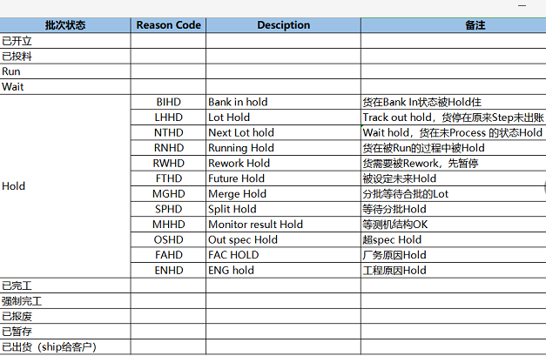
详细功能设计 |  |  | 设计说明书 | 创建日期 | 2022-02-10 | 创建者 | 李可可
项目 |  | AKCOME-MES |  | 修改日期 | 2022-02-10 | 修改者 | 李可可
模块 |  | 作业管理 |  | Ver. | 1.0
功能 |  | 操作平台 | 0
功能说明： |  |  |  |  |  |  |  | 1. 画面概况

【目录】 |  |  |  |  |  |  |  |  | normal menu 按任意功能键跳转到该功能对应页面（对应的sheet页）
 | 批货清单 |  |  |  |  |  |  |  | 更新资讯：更新当前页面（若没有按更新资讯，底层5分钟刷新一次页面）

 | 1.画面概况 |  |  |  |  |  |  | 2.画面项目概述
 | 2.画面项目概述
 | 3.画面处理概述
 | 3.1处理流程 |  |  |  |  |  |  | 3.画面处理概述
 | 3.2处理说明 |  |  |  |  |  |  |  | 3.1 处理流程
[画面概况] |  |  |  |  |  |  |  |  | 3.2 处理说明
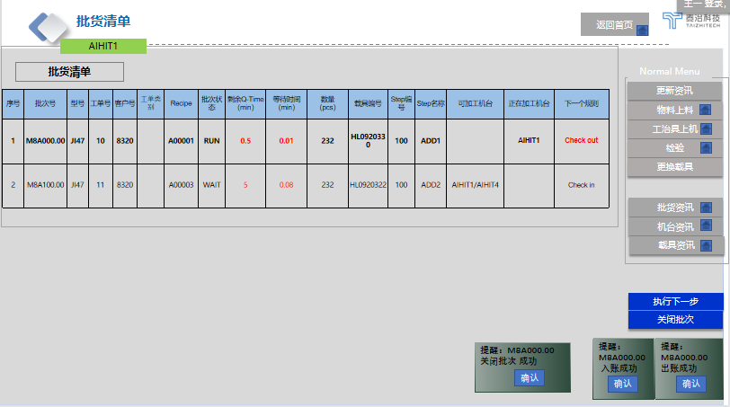
 |  |  |  |  |  |  |  |  | 批货清单：根据设备号找到所能生产的所有Setp 对应的批次清单
 |  |  |  |  |  |  |  |  | 批货清单全部是跳转页面

 |  |  |  |  |  |  |  |  | 来源：
 |  |  |  |  |  |  |  |  | 基本信息：数据来源：生产批次实时WIP状态 表
 |  |  |  |  |  |  |  |  | 批次状态：数据字典里，没有的添加上（状态详情如下明细表）
 |  |  |  |  |  |  |  |  | 剩余QTime：产品QTIME,check out 到check in取最小的
 |  |  |  |  |  |  |  |  | 等待时间：上一站规则结束到当下的等待时间

 |  |  |  |  |  |  |  |  | 可加工机台：根据Step 管理设定找可加工机台
 |  |  |  |  |  |  |  |  | 批次状态为RUN 则不展示

 |  |  |  |  |  |  |  |  | 正在加工机台：check in 设备号
 |  |  |  |  |  |  |  |  | 下一个规则：过账规则（弹框：入站和出账成功）

 |  |  |  |  |  |  |  |  | 物料上料/工治具上机：批次状态为：RUN 时 show 灰色，不可点，为WAIT 时才可点

 |  |  |  |  |  |  |  |  | 执行下一步
 |  |  |  |  |  |  |  |  | 执行下一步：功能性按妞，批次数量≥1时 可操作，选中批次行>执行过账规则，成功：跳出弹框 XX入账成功/出账成功，失败：给予失败弹框展示原因
 |  |  |  |  |  |  |  |  | 关闭批次：功能性按钮，选中批次行>关闭批次（二次确认弹框）成功：跳出弹框 XX入账成功/出账成功，失败：给予失败弹框展示原因

 |  |  |  |  |  |  |  |  | 批次状态明细表：
 |  |  |  |  |  |  |  |  | 批次状态/Reason code，维护进数据字典

物料上料
详细功能设计 |  |  | 设计说明书 | 创建日期 | 2022-02-10 | 创建者 | 李可可
项目 |  | AKCOME-MES |  | 修改日期 | 2022-02-10 | 修改者 | 李可可
模块 |  | 作业管理 |  | Ver. | 1.0
功能 |  | 操作平台 | 0
功能说明：
 |  |  |  |  |  |  |  | 1. 画面概况
【目录】
 | 生产准备

 | 1.画面概况
 | 2.画面项目概述 |  |  |  |  |  |  | 2.画面项目概述
 | 3.画面处理概述
 | 3.1处理流程
 | 3.2处理说明

 |  |  |  |  |  |  |  | 3.画面处理概述
 |  |  |  |  |  |  |  |  | 3.1 处理流程
【画面概况】 |  |  |  |  |  |  |  |  | 3.2 处理说明
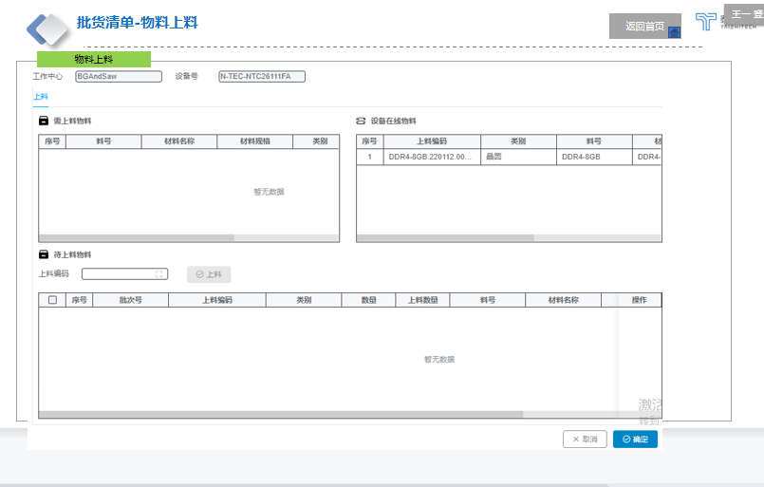

 |  |  |  |  |  |  |  |  | 【颜色说明】

 |  |  |  |  |  |  |  |  | 物料上料：康佳现有逻辑

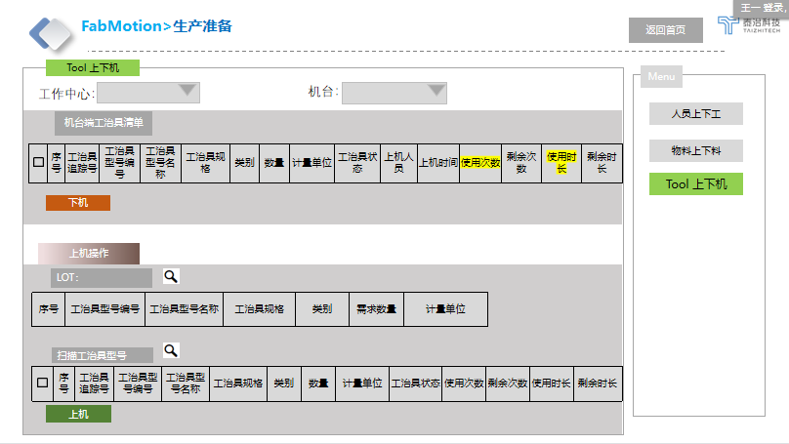

 |  |  |  |  |  |  |  |  | [工治具上下机]

 |  |  |  |  |  |  |  |  | 工作中心：实现下拉查询功能（默认此区域全部机台）
 |  |  |  |  |  |  |  |  | 机台：实现下拉功能可选单机台（蘑菇搜寻下拉）

 |  |  |  |  |  |  |  |  | 机台端工治具清单：在机台上的工治具信息自动带出
 |  |  |  |  |  |  |  |  | 下机：点下机功能键

 |  |  |  |  |  |  |  |  | LOT:扫描cassette 或工单 带出产品需求信息

 |  |  |  |  |  |  |  |  | 扫描工治具型号
 |  |  |  |  |  |  |  |  | 若Lot栏有扫描需求则扫工治具型号需匹配才展示在下方扫描物料型号栏，不匹配则跳错窗口
 |  |  |  |  |  |  |  |  | 若Lot栏未扫描需求则不卡，均可上机（提前上机）
 |  |  |  |  |  |  |  |  | 校验：工治具状态 为正常才可上机

 |  |  |  |  |  |  |  |  | 来源：
 |  |  |  |  |  |  |  |  | 工作中心：工厂建模
 |  |  |  |  |  |  |  |  | 机台：设备组
 |  |  |  |  |  |  |  |  | 工治具追踪号/工治具型号编号/工治具型号名称/工治具规格/类别/数量/计量单位/工治具状态/生产日期/过期日期：工治具建模
 |  |  |  |  |  |  |  |  | 上机人员： | 点选上机人员姓名
 |  |  |  |  |  |  |  |  | 上机时间： | 点选上料时间
 |  |  |  |  |  |  |  |  | 使用次数：以Track in 为结点计算次数
 |  |  |  |  |  |  |  |  | 剩余次数：以工治具建模设定参数减去使用次数为剩余次数
 |  |  |  |  |  |  |  |  | 使用时长：以工治具建模设定时间开始为开始
 |  |  |  |  |  |  |  |  | 剩余时长：以工治具建档设定最大时间，倒计时

工治具上机
详细功能设计 |  |  | 设计说明书 | 创建日期 | 2022-02-10 | 创建者 | 李可可
项目 |  | AKCOME-MES |  | 修改日期 | 2022-02-10 | 修改者 | 李可可
模块 |  | 作业管理 |  | Ver. | 1.0
功能 |  | 操作平台 | 0
功能说明：
 |  |  |  |  |  |  |  | 1. 画面概况
【目录】
 | 生产准备

 | 1.画面概况
 | 2.画面项目概述 |  |  |  |  |  |  | 2.画面项目概述
 | 3.画面处理概述
 | 3.1处理流程
 | 3.2处理说明

 |  |  |  |  |  |  |  | 3.画面处理概述
 |  |  |  |  |  |  |  |  | 3.1 处理流程
【画面概况】 |  |  |  |  |  |  |  |  | 3.2 处理说明

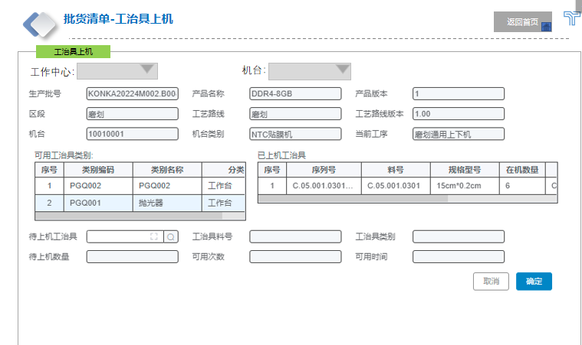

 |  |  |  |  |  |  |  |  | 【颜色说明】

 |  |  |  |  |  |  |  |  | 工治具上机：康佳现有逻辑

 |  |  |  |  |  |  |  |  | 工治具上机：批次状态为：RUN 时 show 灰色，不可点，为WAIT 时才可点

 |  |  |  |  |  |  |  |  | [工治具上下机]

 |  |  |  |  |  |  |  |  | 工作中心：实现下拉查询功能（默认此区域全部机台）
 |  |  |  |  |  |  |  |  | 机台：实现下拉功能可选单机台（蘑菇搜寻下拉）

 |  |  |  |  |  |  |  |  | 机台端工治具清单：在机台上的工治具信息自动带出
 |  |  |  |  |  |  |  |  | 下机：点下机功能键

 |  |  |  |  |  |  |  |  | LOT:扫描cassette 或工单 带出产品需求信息

 |  |  |  |  |  |  |  |  | 扫描工治具型号
 |  |  |  |  |  |  |  |  | 若Lot栏有扫描需求则扫工治具型号需匹配才展示在下方扫描物料型号栏，不匹配则跳错窗口
 |  |  |  |  |  |  |  |  | 若Lot栏未扫描需求则不卡，均可上机（提前上机）
 |  |  |  |  |  |  |  |  | 校验：工治具状态 为正常才可上机

 |  |  |  |  |  |  |  |  | 来源：
 |  |  |  |  |  |  |  |  | 工作中心：工厂建模
 |  |  |  |  |  |  |  |  | 机台：设备组
 |  |  |  |  |  |  |  |  | 工治具追踪号/工治具型号编号/工治具型号名称/工治具规格/类别/数量/计量单位/工治具状态/生产日期/过期日期：工治具建模
 |  |  |  |  |  |  |  |  | 上机人员： | 点选上机人员姓名
 |  |  |  |  |  |  |  |  | 上机时间： | 点选上料时间
 |  |  |  |  |  |  |  |  | 使用次数：以Track in 为结点计算次数
 |  |  |  |  |  |  |  |  | 剩余次数：以工治具建模设定参数减去使用次数为剩余次数
 |  |  |  |  |  |  |  |  | 使用时长：以工治具建模设定时间开始为开始
 |  |  |  |  |  |  |  |  | 剩余时长：以工治具建档设定最大时间，倒计时

检验
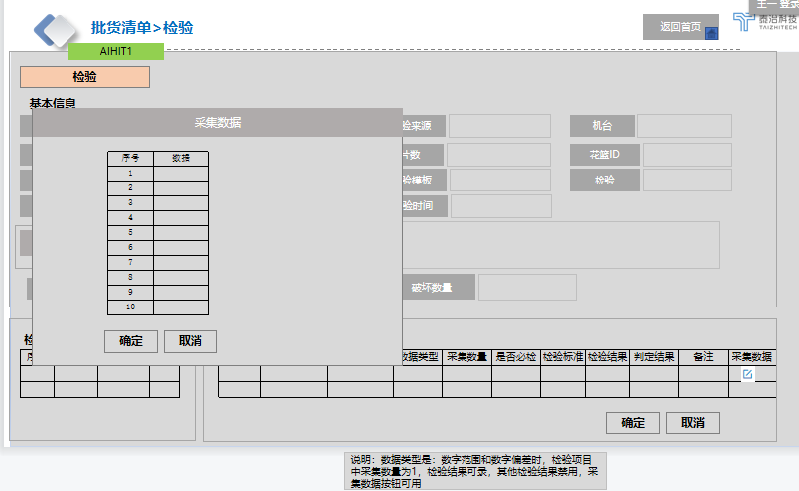
详细功能设计 |  |  | 设计说明书 | 创建日期 | 2022-02-10 | 创建者 | 李可可
项目 |  | AKCOME-MES |  | 修改日期 | 2022-02-10 | 修改者 | 李可可
模块 |  | 作业管理 |  | Ver. | 1.0
功能 |  | 操作平台 | 0
功能说明：
 |  |  |  |  |  |  |  | 1. 画面概况
【目录】
 | 生产准备

 | 1.画面概况
 | 2.画面项目概述 |  |  |  |  |  |  | 2.画面项目概述
 | 3.画面处理概述
 | 3.1处理流程
 | 3.2处理说明

 |  |  |  |  |  |  |  | 3.画面处理概述
 |  |  |  |  |  |  |  |  | 3.1 处理流程
【画面概况】 |  |  |  |  |  |  |  |  | 3.2 处理说明

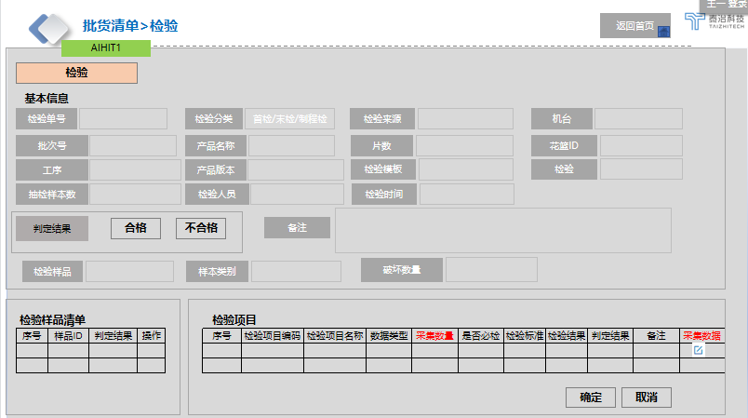

 |  |  |  |  |  |  |  |  | 【颜色说明】

 |  |  |  |  |  |  |  |  | 检验：康佳现有逻辑
 |  |  |  |  |  |  |  |  | 加2个字段：采集数量和采集数据（采集数据弹框录入详细信息）
 |  |  |  |  |  |  |  |  | 检验项目中加采集数量

 |  |  |  |  |  |  |  |  | 说明：数据类型是：数字范围和数字偏差时，检验项目中采集数量为1，检验结果可录，否则检验结果禁用，采集数据按钮可用

更换载具
详细功能设计 |  |  | 设计说明书 | 创建日期 | 2022-02-10 | 创建者 | 李可可
项目 |  | AKCOME-MES |  | 修改日期 | 2022-02-10 | 修改者 | 李可可
模块 |  | 作业管理 |  | Ver. | 1.0
功能 |  | 操作平台 | 0
功能说明：
 |  |  |  |  |  |  |  | 1. 画面概况
【目录】
 | 更换载具

 | 1.画面概况
 | 2.画面项目概述 |  |  |  |  |  |  | 2.画面项目概述
 | 3.画面处理概述
 | 3.1处理流程
 | 3.2处理说明

 |  |  |  |  |  |  |  | 3.画面处理概述
 |  |  |  |  |  |  |  |  | 3.1 处理流程
【画面概况】 |  |  |  |  |  |  |  |  | 3.2 处理说明

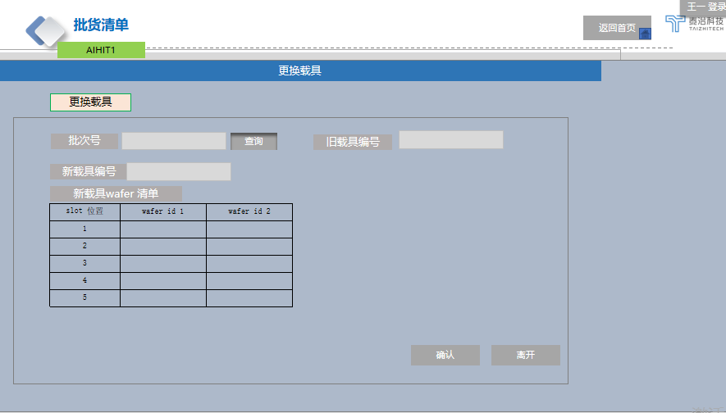

 |  |  |  |  |  |  |  |  | 【更换载具】

 |  |  |  |  |  |  |  |  | 批次号：首次默认值（批次号可更换支持手输）
 |  |  |  |  |  |  |  |  | 旧载具编号：默认带出

 |  |  |  |  |  |  |  |  | 新载具编号，手输入 回车
 |  |  |  |  |  |  |  |  | 新载具wafer清单，默认带出旧载具编号，也可支持删除/更新wafer id
 |  |  |  |  |  |  |  |  | 新载具校验：1 必须为空，2 新旧载具结构必须一致

 |  |  |  |  |  |  |  |  | 确认：跳转更新 回批货清单
 |  |  |  |  |  |  |  |  | 取消：跳转回批货清单

